Graf.1-2
1. Anteile der Hauptgruppen an den Bruttoanlageinvestitionen der Betriebe im Bergbau und Verarbeitenden Gewerbe 2017 und 2018

2017
 | 60,6
 | 60.6
 | 23.9
 | 2.7
 | 12.8
2018
 | 2018
 | 53.1
 | 28.3
 | 2.4
 | 16.2

Vorleistungsgüterproduzenten / Energie
Gebrauchsgüterproduzenten

Investitionsgüterproduzenten
Verbrauchsgüterproduzenten

Thüringer Landesamt für Statistik

2. Bruttoanlageinvestitionen ausgewählter Wirtschaftszweige im Bergbau und Verarbeitenden Gewerbe 2017 und 2018
 | Berichtsjahr | Vorjahr | #REF!
29 | 273 | 191 | 1
28 | 135 | 101
26 | 94 | 82
25 | 242 | 239
23 | 153 | 93
22 | 215 | 230
20 | 74 | 207
10 | 203 | 125

Graf.3-4
Thüringer Landesamt für Statistik
Bruttoanlageinvestitionen insg.
darunter Ausrüstungsinvestitionen
3. Investitionsquote in Betrieben des Bergbaus und Verabeitenden Gewerbes 2017 und 2018 nach Hauptgruppen (Investitionen im Verhältnis zum Umsatz)
 | BJ | VJ
 | 5.1 | 3.7
 | 2.7 | 2.9
 | 3.9 | 3.1
 | 5.6 | 6.0
 | 4.8 | 4.5

Bergbau und
Verarbeitendes Gewerbe

Gebrauchsgüter-
produzenten

Verbrauchsüter-
produzenten

4. Investitionsintensität in Betrieben des Bergbaus und Verarbeitenden Gewerbes 2017 und 2018 nach Hauptgruppen (Investitionen je Beschäftigten)
 | VJ | BJ
 | 9172 | 9810
 | 11405 | 10772
 | 6984 | 8779
 | 5519 | 5245
 | 7633 | 10216

Vorleistungs-güterproduzenten / Energie
Investitions-güter-
produzenten
Gebrauchs- güter-
produzenten
Verbrauchs- güter-
produzenten

Thüringer Landesamt für Statistik
2017
2018

Graf.5-6
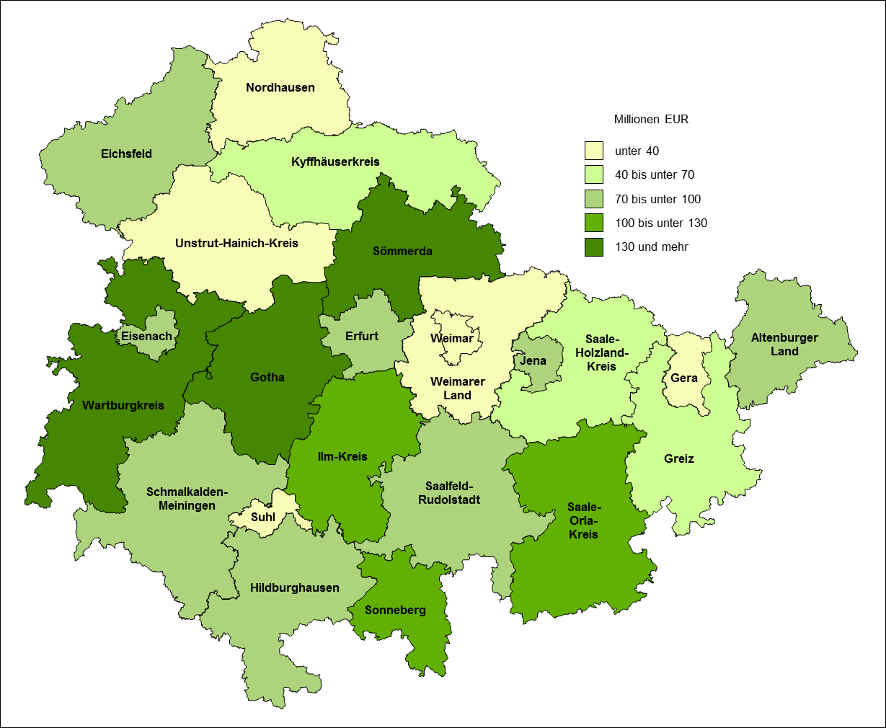
5. Bruttoanlageinvestitionen der Betriebe im Bergbau und Verarbeitenden Gewerbe 2018 nach Kreisen

Quelle: Thüringer Landesamt für Statistik

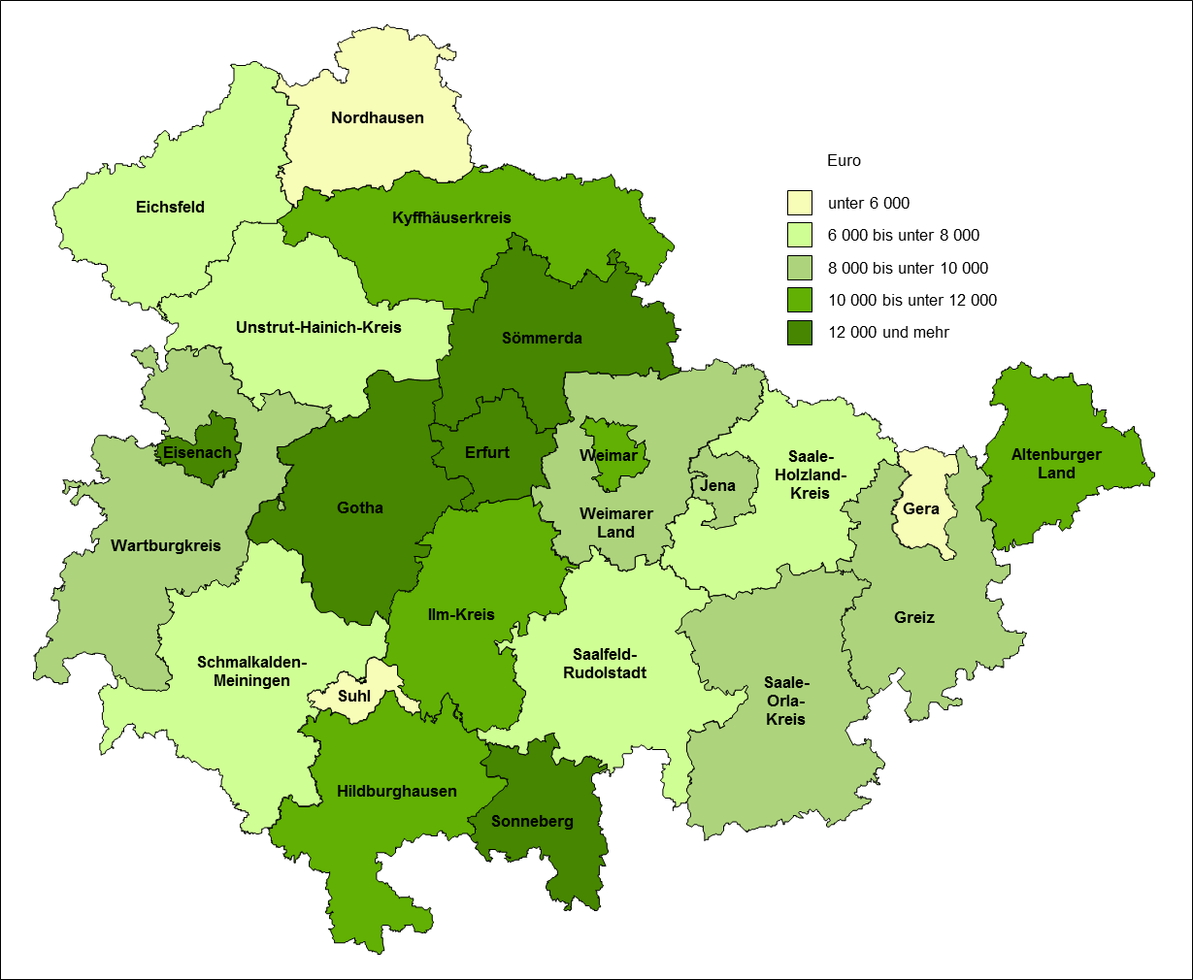
6. Investitionsintensität in Betrieben des Bergbaus und Verarbeitenden Gewerbes 2018 nach Kreisen

Quelle: Thüringer Landesamt für Statistik

